INFORME
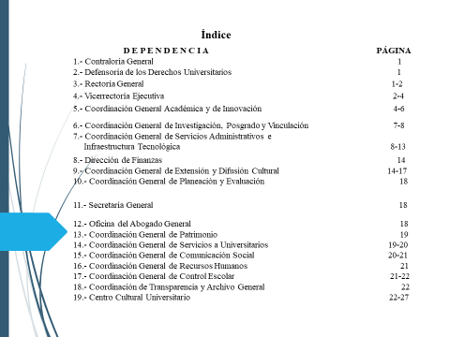

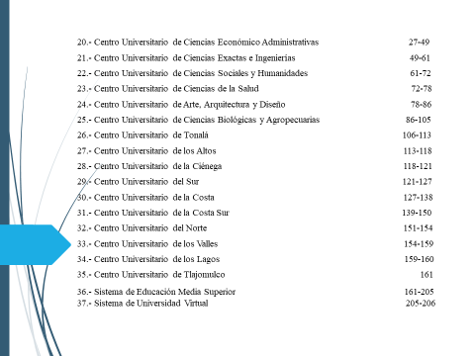

UNIVERSIDAD DE GUADALAJARA
PRIMER INFORME DE AVANCES DE GESTION FINANCIERA
PERIODO DEL 1 ENERO AL 30 DE JUNIO DE 2021

PROGRAMACION P3E |  |  |  | EVALUACION
 |  |  | Presupuesto | %
Proyecto | Nombre | OBJETIVO PARTICULAR | Ejercido al | Alcanzado
 |  |  | 30 de Junio | Enero - Junio

110000 CONSEJO GENERAL UNIVERSITARIO

110002 CONTRALORIA GENERAL

255901 | OFICINA DE LA CONTRALORIA GENERAL | Auditar el manejo de los recursos humanos, financieros y materiales, analizar y formular estudios y dictámenes técnicos, y atender los requerimientos materiales para el cumplimiento de dichas funciones. |  | 33%
 |  | UNIDAD TECNICA.- Analizar y formular estudios y dictámenes técnicos, guías, informes, cálculos de impuestos, proponer la actualización de normas y políticas para la aplicación de la fiscalizacion en la Red Universitaria. |  | 66%
 |  | UNIDAD DE AUDITORIAS A LA ADMINISTRACIÓN GENERAL Y EMPRESAS UNIVERSITARIAS.- Auditar el manejo de recursos humanos,financieros y materiales, ingresos extraordinarios, apoyos externos, y programas especiales de apoyo de las dependencias de la administración General y Empresas universitarias. |  | 56%
 |  | UNIDAD DE AUDITORIAS A CENTROS UNIVERITARIOS Y SEMS.- Auditar el manejo de los recursos humanos, financieros y materiales, incluyendo ingresos extraordinarios, apoyos externos y programas especiales de los Centros Universitarios y Sistemas. |  | 61%
 |  | REPRESENTACION DE LA CONTRALORIA GENERAL. Atender las actividades de representación de la Contraloría General y las que soliciten las Autoridades Universitarias. |  | 33%
 |  | AREA DE SEGUIMIENTO A AUDITORIAS EXTERNAS. Dar seguimiento a las auditorías federales, estatales y de organismos externos a la Universidad de Guadalajara. |  | 30%
257588 | HONORARIOS DESPACHO EXTERNO | Auditar mediante despacho externo, le manejo de los recursos humanos, financieros y materiales de la Universidad de Guadalajara. |  | 28%

 | TOTAL |  | $16,159,980.70

DEFENSORÍA DE LOS DERECHOS UNIVERSITARIOS
256154 | Operación de la Defensoría de los Derechos Universitarios | Promoción de los derechos y prevención de la violencia a través de proyectos de innovación social que contemplan la atención integral, la mediación y transformación de conflictos para el fortalecimiento institucional. |  | 47%
 | TOTAL |  | $5,208,143.51

120000 RECTORÍA GENERAL

257665 | ADMINISTRACIÓN DE LA RECTORÍA GENERAL | 1. Proveer a todas las áreas de la dependencia los materiales, servicios, mobiliario y equipo necesarios para el desarrollo de las actividades institucionales, garantizando la representación de la Universidad de Guadalajara, en acciones culturales y académicas. |  | 44%
 |  | 2. Proporcionar los servicios necesarios para representaciones institucionales, ante los diferentes organismos extranjeros, federales y estatales
 |  | 3. Proporcionar los materiales, insumos y servicios necesarios para la operación eficaz y eficiente dela oficina de la Universidad de Guadalajara en la ciudad de México.
FONDO 1.1.1.3
257701 | RESERVA CONTINGENTE 2021 | Solventar las necesidades apremiantes de las dependencias de la Red Universitaria, asegurando el desarrollo de las actividades académicas, culturales, administrativas y de representación institucional. |  | 56%
FONDO 1.1.6.9
257702 | PREVISIONES DE LA RECTORÍA GENERAL | Proporcionar insumos y servicios necesarios para el cumplimiento de sus objetivos, a todas las áreas de la Rectoría General. |  | 45%
FONDO 1.1.6.13
257698 | ENTREGA DE GRADOS HONORÍFICOS Y DISTINCIONES | Garantizar el cumplimiento de los acuerdos emitidos en el H. Consejo General Universitario. |  | 0%
FONDO 1.1.6.56
257707 | PRIORIDADES PARA LA REDUCCIÓN DE ASIMETRIAS | Proveer a todas las áreas de la dependencia los materiales, servicios, mobiliario y equipo necesarios para el desarrollo de las actividades institucionales, garantizando la representación de la Universidad de Guadalajara, en acciones culturales y académicas. |  | 0%
257708 | FORTALECIMIENTO ACADÉMICO | Elaboración de estudios y diagnósticos, desarrollar programas que fomenten la identidad universitaria de los estudiantes, trabajadores y egresados, difusión de los espacios que administra la Universidad de Guadalajara para la optimización de sus servicios. Asistencia a eventos académicos, culturales y deportivo para estudiantes y personal administrativo. |  | 30%
FONDO 1.1.9.34
 | TOTAL |  | $32,394,970.26

130000 VICERRECTORÍA EJECUTIVA

257287 | GESTIÓN ADMINISTRATIVA | Planear, coordinar y ejecutar de manera eficiente los recursos financieros de la Vicerrectoría Ejecutiva (VE) de la Oficina de la Vicerrectoría Ejecutiva (OVE), la Unidad de Riesgos Institucionales y el Sistema Universitario de Bibliotecas de la Universidad de Guadalajara (SiUBi) para dar con ello cumplimiento a las actividades de apoyo a la Rectoría General e instancias de la Red Universitaria |  | 64%
256240 | Proyecto de Difusión Cultural de la Biblioteca Iberoamericana Octavio Paz. | Mejorar las instalaciones con el mantenimiento del inmueble, el mobiliario y el equipo de la Biblioteca Iberoamericana para que sean de alta calidad y así prestar servicios culturales y académicos dignos para nuestros usuarios. |  | 50%
256981 | Desarrollo, fortalecimiento y mantenimiento de las actividades y servicios de la Biblioteca Pública del Estado de Jalisco Juan José Arreola | Fortalecer los servicios bibliotecarios con calidad y pertinencia que se ofrecen a la sociedd en general |  | 19%
256225 | Gastos Operativos 2021 del Centro Documental de Literaura Iberoamericana Carmen Balcells. | Que el Centro Documental cuente con los servicios que le permitan cubrir las necesidades de información de su comunidad usuaria |  | 42%
256053 | Sistema Universitario de Bibliotecas | El Sistema Universitario de Bibliotecas de la UdG funcione como una Dependencia, que brinde servicio oportuno, eficiente y transparente para la Red de Bibliotecas |  | 14%
FONDO 1.1.1.3
257582 | OPERACIÓN, MANTENIMIENTO Y PROGRAMACIÓN DEL CONJUNTO SANTANDER DE LAS ARTES ESCÉNICAS | Garantizar la operación del Conjunto de Artes Escénicas e integrar y mantener una programación al nivel de los eventos que se han presentado y que comienzan a perfilar la calidad de este recinto |  | 52%
257795 | Apoyo y fortalecimiento a las actividades de la Biblioteca Pública del Estado de Jalisco Juan José Arreola. | Apoyar y atender a los usuarios de la Biblioteca con mayor eficiencia. |  | 73%
...

